El Tío Tech
 | Gráficos con Imágenes en Excel
Tutoriales de El Tío Tech

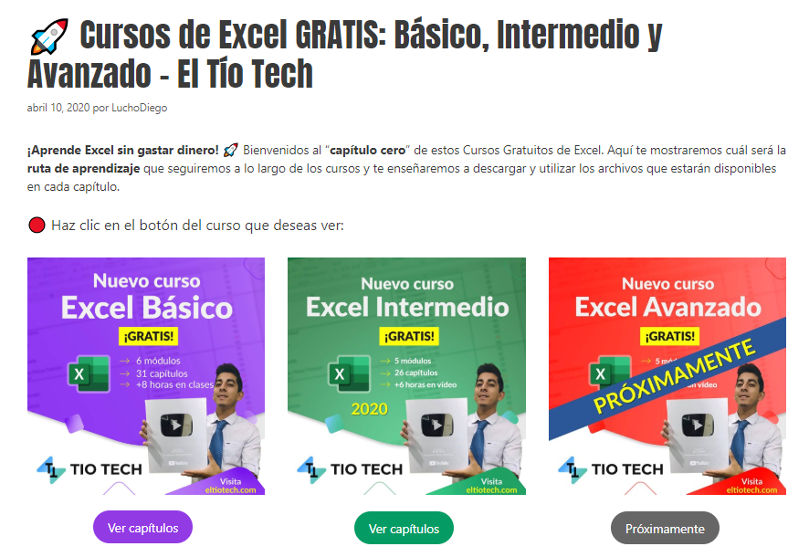

 | Aprende a crear más gráficos en: | https://eltiotech.com/diagramas-y-graficos-en-excel/
 | Suscríbete a El Tío Tech en YouTube: | https://www.youtube.com/eltiotech
 | Visita la web para ver más tutoriales: | https://bit.ly/2BX3RdM
 | 🔴 Cursos gratis de Excel: | https://eltiotech.com/cursos-gratis-de-excel-basico-intermedio-avanzado/

 | © Todos el contenido de este curso está sujeto a derechos de propiedad por las leyes de Derechos de Autor y demás Leyes relativas Internacionales por Miguel Vela - "El Tío Tech".

Clic para ir a los cursos

